Шаблон
Ключевые партнеры
Ключевые виды деятельности
Ценностное предложение
Взаимоотношения с клиентами
Потребительские сегменты

Ключевые ресурсы
Каналы сбыта

Структура издержек
Потоки поступления доходов

Описание
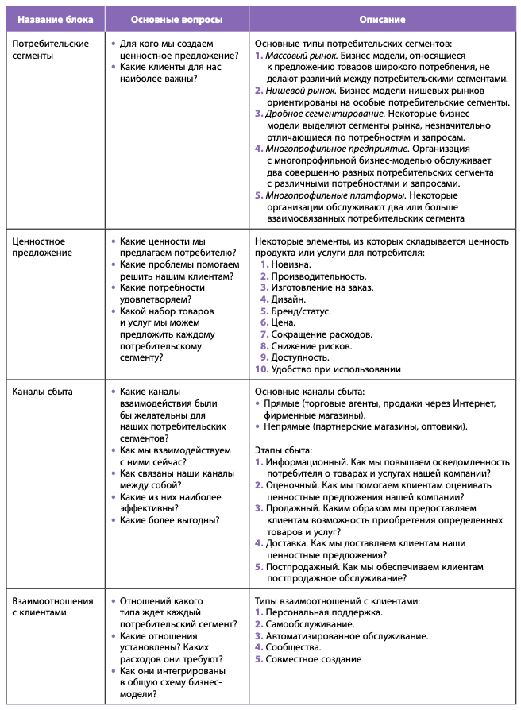
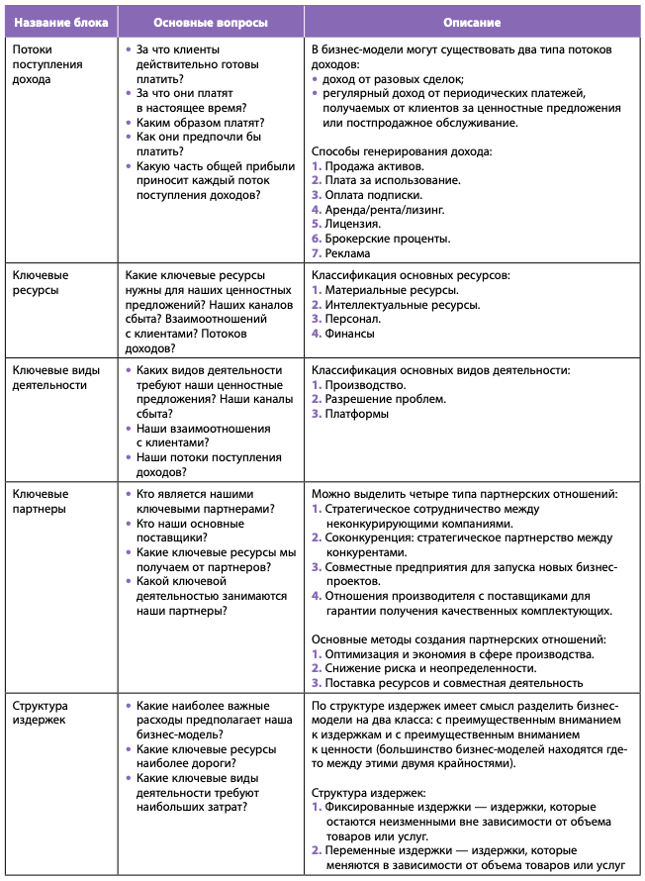
Девять структурных блоков шаблона бизнес-модели А. Остервальдера и И. Пинье

